機能概要
機能概要 |  |  |  |  |  | システム名 |  | 在庫管理システム |  | 作成者 | 萩原 健斗 | 作成日 | 2025-05-30
 |  |  |  |  |  | 業務分類 |  | Admin
 |  |  |  |  |  | 機能 |  | 部品在庫一覧 |  | 更新者 |  | 更新日
 |  |  |  |  |  | 機能ID |  | IT01F002
入出力関連図 |  |  |  |  |  |  |  |  | 機能概要 |  |  |  |  | 変更履歴
1
 |  |  |  |  |  |  |  |  | 在庫情報テーブルで管理している在庫情報を一覧で出力する画面。
 |  |  |  |  |  |  |  |  | また、分類, 名称, 個数で絞り込むことのできる検索機能を有する。
 |  |  |  |  |  |  |  |  | また、在庫の登録/更新/削除ができる。

部品在庫一覧画面
2

3

項番 | テーブル / ファイル名 | 区分 | C | R | U | D | 共通機能
1 | 在庫情報テーブル | DB | ○ | ○ | ○ | ○
2 | カテゴリー情報テーブル | DB | - | ○ | - | -
3 | 在庫センター情報テーブル | DB | - | ○ | - | -

シーケンス
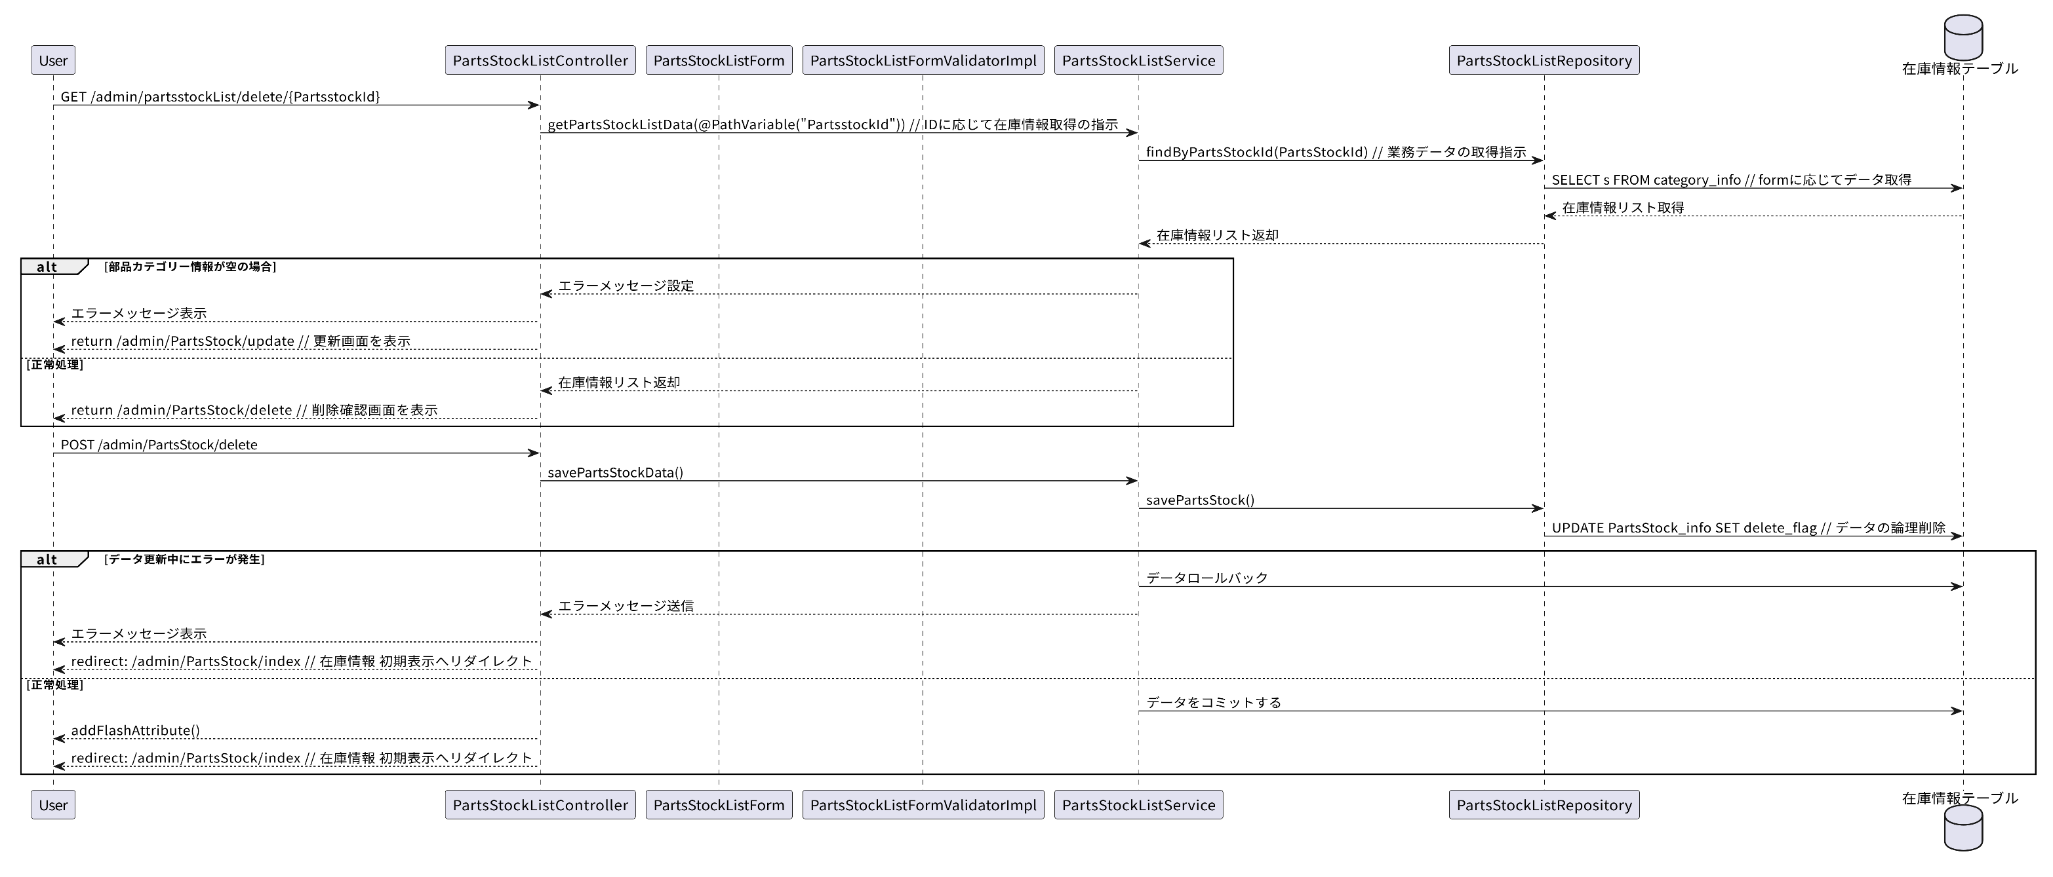
シーケンス |  |  | システム名 | 在庫管理システム | 作成者 | 萩原 健斗 | 作成日 | 2025-05-30
 |  |  | 業務分類 | Admin
 |  |  | 機能 | 部品在庫一覧 | 更新者 |  | 更新日
 |  |  | 機能ID | IT01F002
画面ID | IT01F002 | 画面名
初期表示
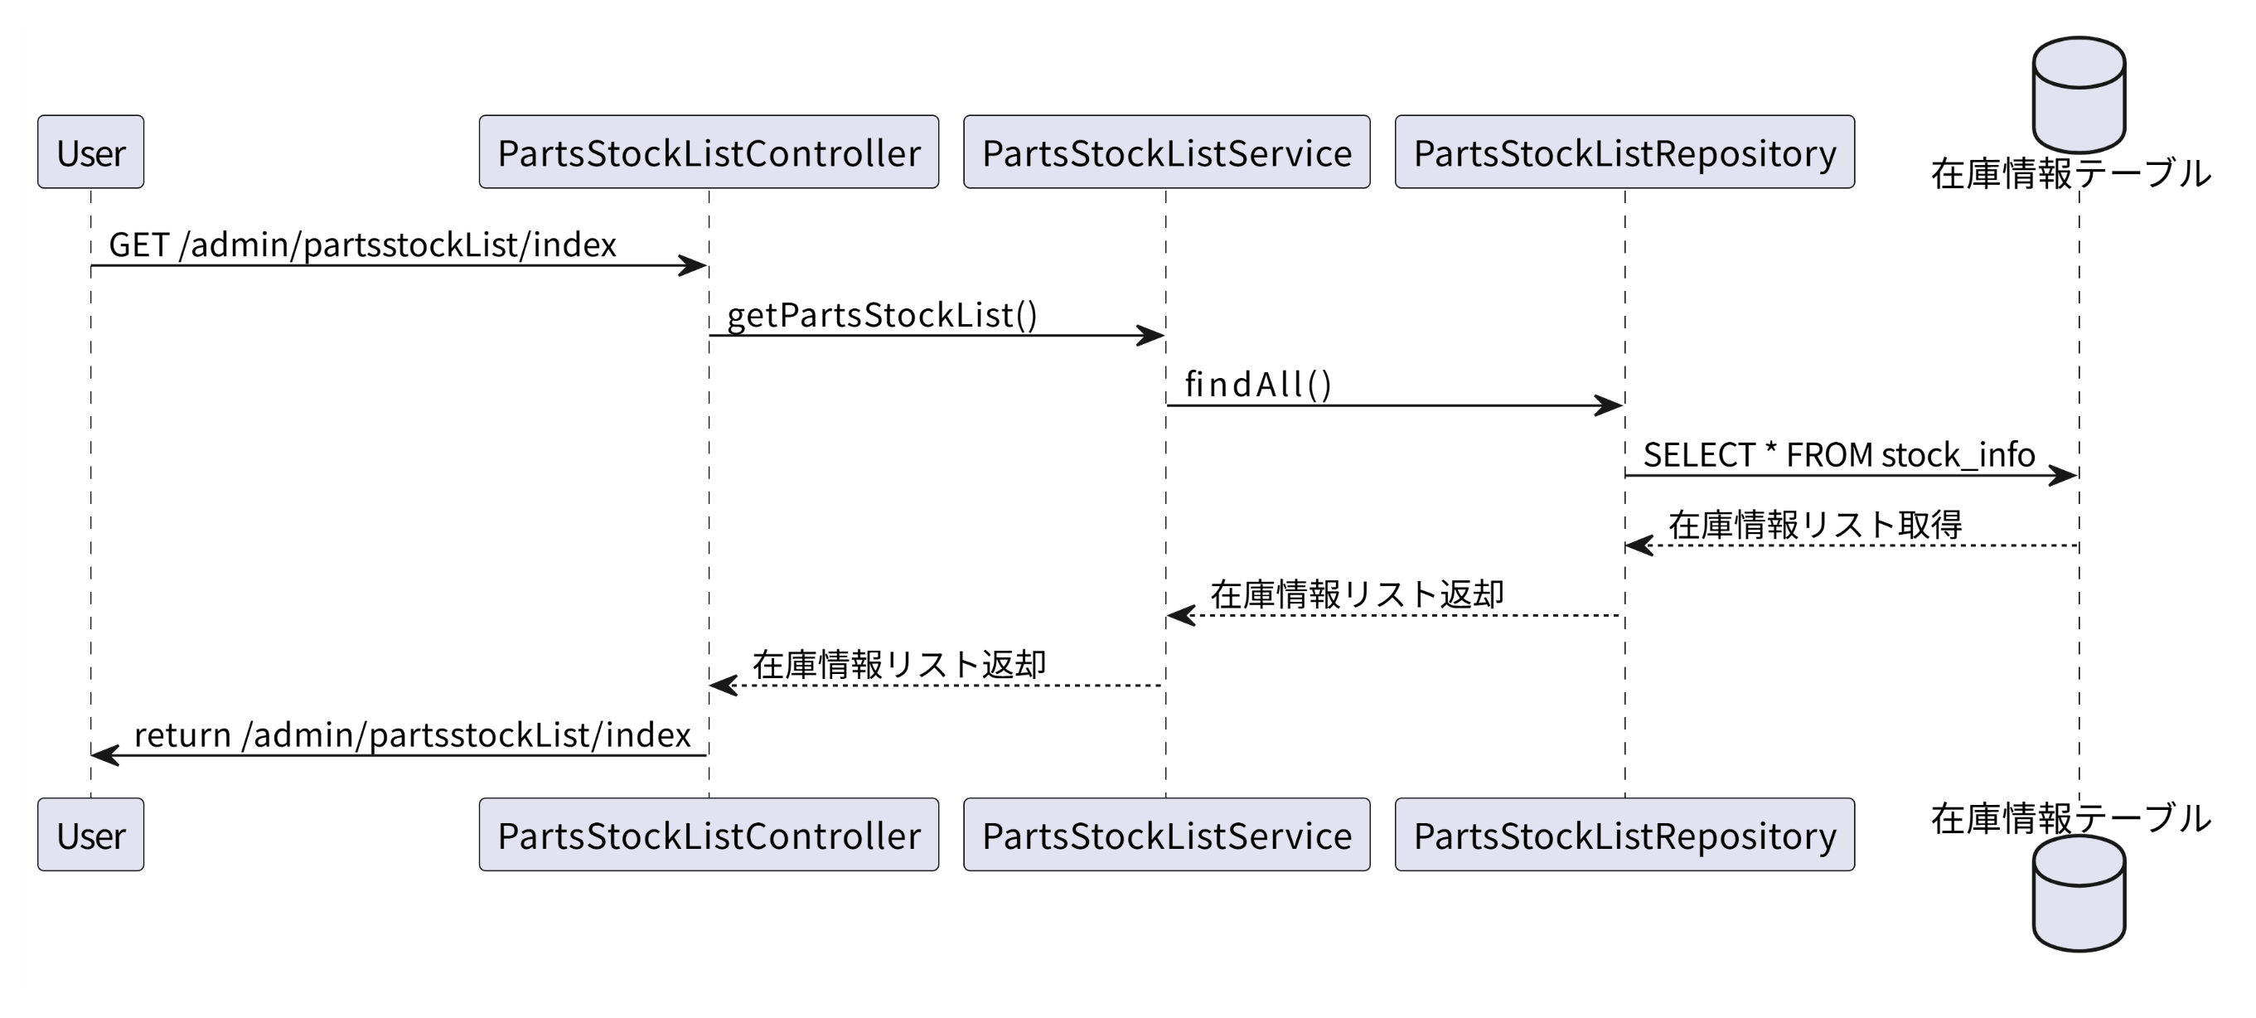

検索処理

登録処理

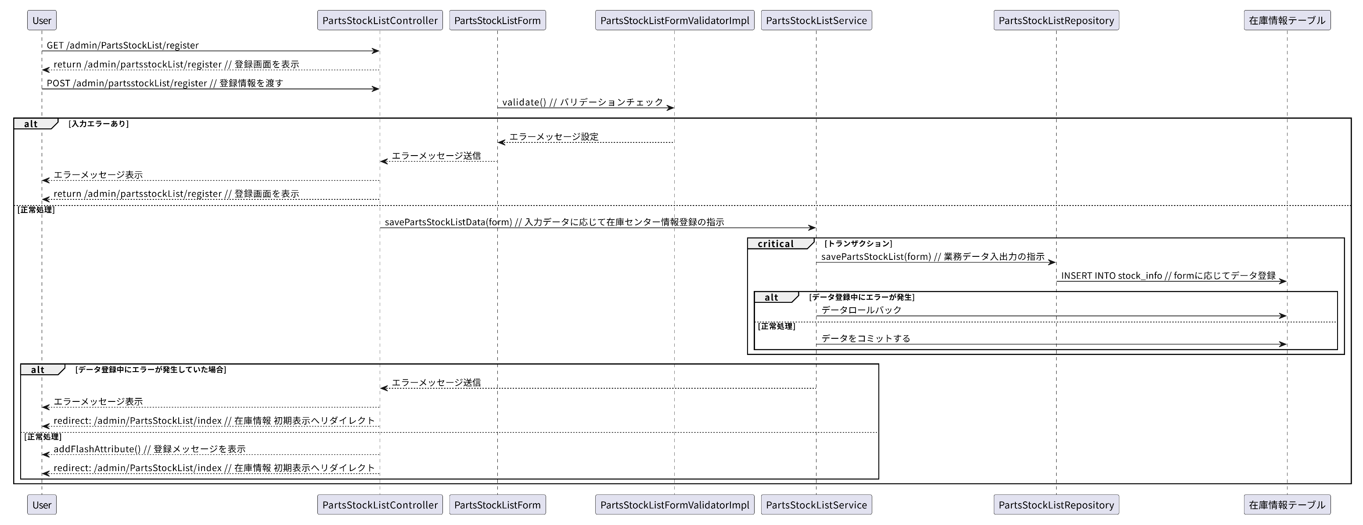

更新処理

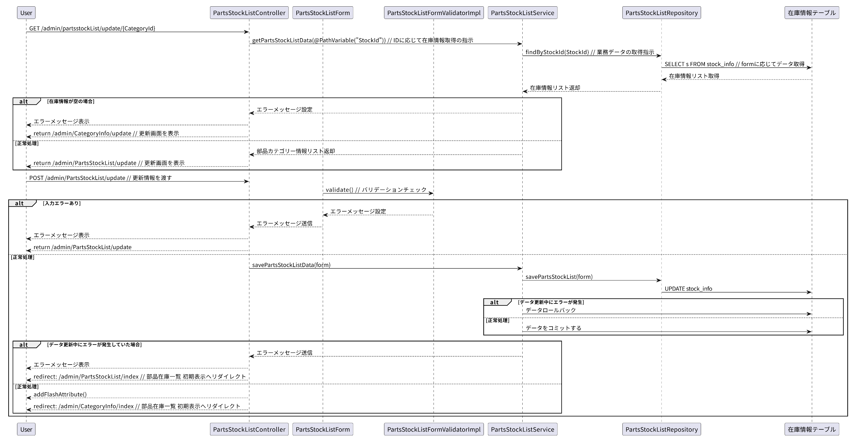

削除処理

